換算係数
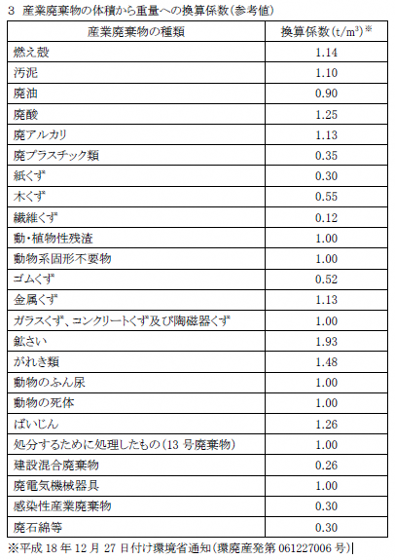

リットル→トン 総合ℓ×各係数÷１０００＝トン

㎥→トン ㎥×各係数＝トン

